Raise_Exception
問題１ |  |  | 「例外」の発生

 | プロジェクト名：Pr16_Raise_Exception

 | ① | 例外クラスは複数のプロパティを持っています。
 |  | 次のようにエラーの内容を確認してみましょう。3種類以上のエラーを発生させてみて確認してください。

int[] arr = new int[5];
try{
arr[10] = 1;
}
catch(IndexOutOfRangeException ex){
Console.WriteLine("*******************");
Console.WriteLine(ex);
Console.WriteLine("-------------------");
Console.WriteLine(ex.Source);
Console.WriteLine("-------------------");
Console.WriteLine(ex.Message);
Console.WriteLine("-------------------");
Console.WriteLine(ex.ToString());
Console.WriteLine("-------------------");
Console.WriteLine(ex.TargetSite);
Console.WriteLine("-------------------");
}

Exception_Catch
問題１ |  |  | 「例外」をキャッチする

 | プロジェクト名：Pr16_Exception_Catch

 | ① | 下記のようなindexOutOfRangeExceptionの例外が発生するクラスがあります。
 |  | この例外をスローし、メソッド呼び出し元でキャッチするように変更してください。

class ErrorMaker
{
public void makeError()
{
int[] arr = new int[5];
try
{
arr[10] = 1;
}
catch (IndexOutOfRangeException ex)
{
Console.WriteLine(ex);
}
}
}

Exception_Define(追加課題)
問題１ |  |  | 「例外」の定義 | ※追加課題

 | プロジェクト名：Pr16_Exception_Define

 | ① | 下記のようなindexOutOfRangeExceptionの例外が発生するクラスがあります。
 |  | この例外を独自に定義した例外で置き換えて再スローし、メソッド呼び出し元でキャッチするように変更してください。

class ErrorMaker
{
public void makeError()
{
int[] arr = new int[5];
try
{
arr[10] = 1;
}
catch (IndexOutOfRangeException ex)
{
Console.WriteLine(ex);
}
}
}

Exception_Finally
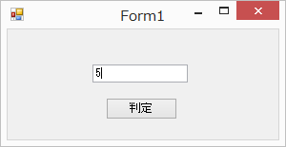
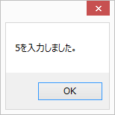
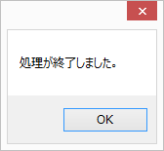
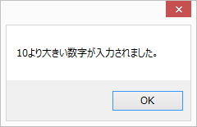
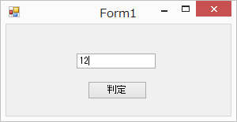
問題１ |  |  | 「finally」で後処理

 | プロジェクト名：Pr16_Exception_Finally

 | ① | 下記処理を行う、数値判定メソッドを作成して下さい。
 |  | ・ | 10以下の値の引数を与えた場合は、「○○を入力しました。」というメッセージを表示
 |  | ・ | 10より大きい数字の場合は、独自に定義した例外を発生させる | ※throw new System.FormatException(); などで強制的に例外をスローしてもよい。
 |  |  | (例外のMessageプロパティで「10より大きい数字が入力されました。」を取得できるようにする）
 |  | また、どちらの場合でも処理後はfinallyを利用して、「処理が終了しました。」というメッセージを表示してください。

